Semester A
מערכת שעות - תארים מתקדמים לשנה"ל תשפ"ז סמס' א' Graduate Studies Timetable for the 2026–2027, Semester A

 | ראשון Sunday | שני Monday | שלישי Tuesday | רביעי Wednesday | חמישי Thursday

08:00-08:15
08:15-08:30
08:30-08:45 |  | Psychobiology Prof. Evan Eliott 81-873-01 08:30-10:00 |  |  | Research Methods and Technology (Mandatory course for Medical Sciences ) 81-901-01 8:30-12:30
08:45-09:00 |  |  |  | כישורים מקצועיים-התמצאות ושגשוג בעולם האקדמי דר' לירון רוזנקרנץ 81-996-01 9:30-11:00
09:00-09:15
09:15-09:30
09:30-09:45
09:45-10:00
10:00-10:15 |  | הפסקה Break 10:00-10:15
10:15-10:30 |  | Seminar - DNA Damage in Physiology and Pathology Prof. Michael Blank 81-919-01 10:15-11:00 |  | הפסקה Break 11:00-11:15
10:30-10:45 |  |  |  | קוליקווים פקולטי - מדעי הבריאות (סמינר חובה) Faculty Seminar - Health Sciences (Mandatory seminar) 81-898-01 10:30-12:00 (אחת לשבועיים) (once every two weeks)
10:45-11:00
11:00-11:15 |  | הפסקה Break 11:00-11:15
11:15-11:30 |  | סמינריון -תפקיד הכרומטין ביציבות הגנטית דר' יעקב ממן 81-554-01 11:15-12:00
11:30-11:45
11:45-12:00
12:00-12:15 |  | הפסקה Break 12:00-12:30 |  | הפסקה Break 12:00-12:30
12:15-12:30
12:30-12:45 | היבטים קליניים בחילוף חומרים דר' רון פירן 81-955-01 12:30-14:00 | Infectious Diseases in Humans and Animals Dr. Yair Daon 81-802-01 12:30-14:00 |  | Seminar - Challenges in quantitative research of depression and other psychiatric disorders Dr. Hanna Keren 81-676-01 12:30-13:15 | הפסקה Break 12:30-13:00
12:45-13:00
13:00-13:15 |  |  |  |  | קוליקווים פקולטי - מדעי הרפואה (סמינר חובה) Faculty Seminar - Medical Sciences (Mandatory seminar) 81-898-01 13:00-14:00
13:15-13:30 |  |  |  | הפסקה Break 13:15-13:30
13:30-13:45 |  |  |  | סמינריון - הפסיכולוגה של דימוי הגף דר' רותם כחלון 81-810-01 13:30-14:15
13:45-14:00
14:00-14:15 | הפסקה Break 14:00-14:15
14:15-14:30 | Nucleocytoplasmic Transport Prof. Amnon Harel 81-906-01 14:00-15:30 | סמינר סיום תואר שלישי (סמינר חובה) 14:15-15:15 * הסמינר מתקיים בתאריכים נבחרים שישלחו בהמשך * אין צורך להרשם במערכת האנבר | סמינריון - נושאים נבחרים באקולוגיה מיקרוביאלית של גוף האדם פרופ' עמרי קורן 81-940-01 14:15-15:00 | הפסקה Break 14:15-14:30
14:30-14:45 |  |  |  | New Horizons (Mandatory course for Health Sciences) Dr. Rozenkrantz Liron 81-937-02 14:30-16:00
14:45-15:00
15:00-15:15
15:15-15:30
15:30-15:45
15:45-16:00
16:00-16:15

18:00-19:30 | בריאות וסביבה קורס א-סנכרוני, פרופ' קרן אגאי שי 81-673-01 18:00-19:30

קורסי בחירה עבור סטודנטים במסלול מדעי הרפואה/מדעי הבריאות
81-944 | אנטומיה של האדם | פרופ' דוד קרסיק | קורס בחירה, 3 נ"ז | קורס במסלול רפואה, סילבוס מותאם לסטודנטים לתארים מתקדמים. פרטים נוספים ותאריכים אצל רכזי הקורס.

קורסי רפואה בחירה עבור סטודנטים במסלול מדעי הבריאות
81-300 | בריאות האוכלוסיה | דר' סיון שפיצר | קורס בחירה, 6 נ"ז | קורס לרפואנים-יכול להתאים לסטודנטים לתארים מתקדמים. | רישום במזכירות הסטודנטים באישור מנחה
81-336 | תורת האדם | פרופ' מירי בנטואיץ | קורס בחירה, 6 נ"ז | קורס לרפואנים-יכול להתאים לסטודנטים לתארים מתקדמים. | רישום במזכירות הסטודנטים באישור מנחה
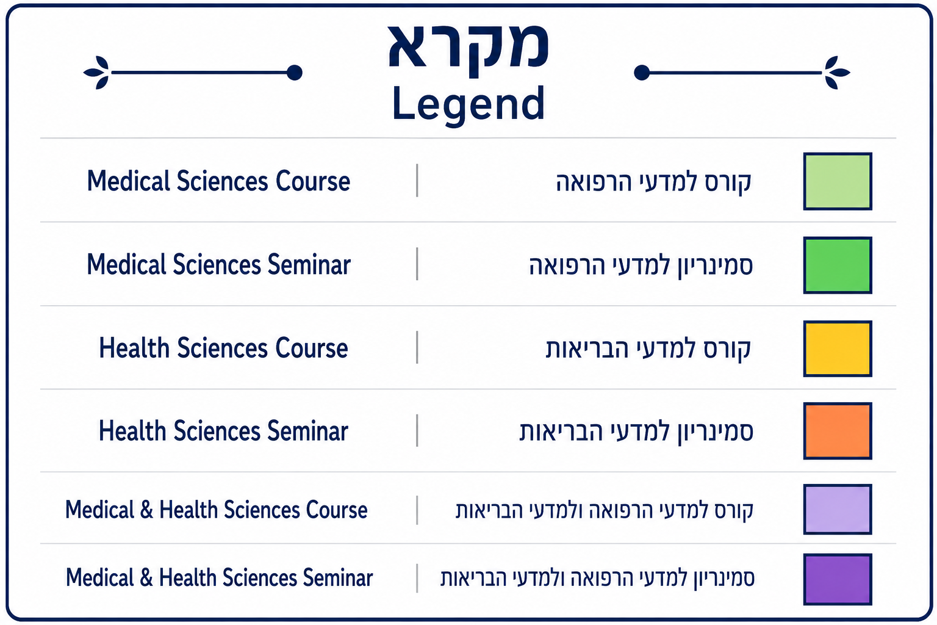

לו"ז אקדמי וחופשות |  | Academic schedule and holidays

Semester B
מערכת שעות - תארים מתקדמים לשנה"ל תשפ"ז סמס' ב' Graduate Studies Timetable for the 2026–2027, Semester B

 | ראשון Sunday | שני Monday | שלישי Tuesday | רביעי Wednesday |  | חמישי Thursday
 |  |  |  | שבוע 1 WEEK | שבוע 2 WEEK
08:00-08:15
08:15-08:30
08:30-08:45
08:45-09:00 | ביולוגיה מולקולרית עדכנית (ממוקד בריצוף עמוק) פרופ' דוד קרסיק + דר' שירה פרץ 81-983-01 08:45-10:15 |  | Seminar - Medicine, Nazism and the Holocaust Dr. Meoded Danon Limor 81-804-01 (A meeting once every two weeks, coordinated with the course coordinator) 08:45-10:15 | היבטים סוציו-ביולוגיים על גוף וגופניות בעולם משתנה דר' לימור מעודד-דנון 81-661-01 8:45-10:15
09:00-09:15 |  |  |  |  |  | Ethical Issues in Scientific Research Prof. Bentwich Miriam 81-927-01 09:00-10:30
09:15-09:30 |  | סמינריון- תהליכי כניסה של נגיפים מעטפת לתא המאכסן פרופ' משה דסאו 81-982-01 09:15-10:00
09:30-09:45
09:45-10:00
10:00-10:15
10:15-10:30 | הפסקה Break 10:15-10:30
10:30-10:45 | Biomimetic Systems Dr. Moran Yadid 81-814-01 10:30-12:00 | Genetic Epidemiology Prof. Karasik David 81-870-01 10:30-12:00 | אתיקה רפואית בעידן הבינה המלאכותית פרופ' מירי בנטואיץ' 81-850-01 10:30-12:00 | סמינריון - רפואת אורחות חיים דר' לילך מלצקי ודר' גומאנה עיסא *מפגש אחת לשבועיים בתיאום עם רכזת הקורס 81-995-01 10:30-12:00 | קוליקווים פקולטי - מדעי הבריאות (סמינר חובה) Faculty Seminar - Health Sciences (Mandatory seminar) *מפגש אחת לשבועיים 81-898-01 10:30-12:00 | הפסקה Break 10:30-11:00
10:45-11:00
11:00-11:15 |  |  |  |  |  | English Scientific Writing Dr. Nadav Davidovitch 81-998-01 11:00-12:30 (Mandatory course)
11:15-11:30
11:30-11:45
11:45-12:00
12:00-12:15 | הפסקה Break 12:00-12:30
12:15-12:30
12:30-12:45 | נגיפים מסרטנים פרופ' מיטל גל-תנעמי 81-885-01 12:30-14:00 | תכנות עבור ביואינפורמטיקה ואינטרנט דר' אברהם סמסון 81-889-01 12:30-14:00 | Seminar - AI for Research: From Prompt to Prototype Dr. Ron Orbach 81-680-01 12:30-13:15 | Research Methods and Technology (Mandatory course for Health Sciences ) Prof. Agay-Shay Keren, Dr. Limor Meoded Danon 81-901-02 12:30-16:00 |  | הפסקה Break 12:30-13:00
12:45-13:00
13:00-13:15 |  |  |  |  |  | קוליקווים פקולטי - מדעי הרפואה (סמינר חובה) Faculty Seminar - Medical Sciences (Mandatory seminar) 81-898-01 13:00-14:00
13:15-13:30 |  |  | הפסקה Break 13:15-13:30
13:30-13:45 |  |  | Designing and implementing equitable public health interventions Prof. Michael Edelstein + Dr. sivan Spitzer 81-809-01 13:30-15:00
13:45-14:00
14:00-14:15 | הפסקה Break 14:00-14:15 |  |  |  |  | הפסקה Break 14:00-14:15
14:15-14:30 | Seminar - Activity of the immune system in mucosa Prof. Shai Bel 81-991-01 14:15-15:00 | סמינר סיום דוקטורט (סמינר חובה) Phd Seminar 14:15-15:15 * תאריכים יפורסמו בהמשך * אין צורך להרשם במערכת האינבר * סמינר חובה לכל המסלולים |  |  |  | אופקים חדשים (קורס חובה למדעי הרפואה) דר' רון אורבך 81-937-01 14:15-15:45
14:30-14:45
14:45-15:00
15:00-15:15 |  |  | הפסקה Break 15:00-15:15
15:15-15:30 |  |  | Seminar - The Effects of Post Translational Modifications on Enzymatic Activities Dr. Ronit Ilouz 81-974-01 15:15-16:00
15:30-15:45
15:45-16:00
16:00-18:00

קורסי בחירה עבור סטודנטים במסלול מדעי הרפואה/מדעי הבריאות
81-965 | פקס - Fax | דר' יהודה גבאי + דר' מיכל ורבנר | קורס בחירה, 2 נ"ז | שבוע מרוכז בקיץ | רישום במזכירות הסטודנטים
81-934 | מיקרוסקופיה קונפוקלית - Experimental Microscopy | דר' מיכאל אסא + מורן טייטלבאום | קורס בחירה, 2 נ"ז | שבוע מרוכז בקיץ | רישום במזכירות הסטודנטים
81-819 | מאקדמיה לתעשייה בשבוע אחד | דר' סנדרה תורג'מן | קורס בחירה, 2 נ"ז | שבוע מרוכז בקיץ | רישום במזכירות הסטודנטים
81-994 | Lifestyle Medicine | Dr. Malatskey Lilach, Dr. Essa Hadad Jumanh | Elective course, 2 credits | Online course

קורסי רפואה מותאמים לסטודנטים לתארים מתקדמים
81-997 | מוח ומערכת העצבים - אנטומיה ותפקוד | פרופ' אוון אליוט + דר' אלון ברש | קורס בחירה, 2 נ"ז | חלק מקורס מח ונפש במסלול רפואה, סילבוס מותאם לסטודנטים לתארים מתקדמים. הקורס יתקיים בשבוע מרוכז, תאריכי הקורס:
81-678 | מדעי הנתונים ברפואה | דר' חנה קרן | קורס בחירה, 2 נ"ז | חלק מקורס מבוא לשפת פייתון

קורסי רפואה - בחירה עבור סטודנטים במסלול מדעי הרפואה
81-458 | מבוא להתפתחות עוברית | פרופ' דוד אנשל סייפרס | קורס בחירה, 3 נ"ז | קורס לרפואנים-יכול להתאים לסטודנטים לתארים מתקדמים. | רישום במזכירות הסטודנטים באישור מנחה


 | לו"ז אקדמי וחופשות | Academic schedule and holidays

